Orientações Preenchimento
 | Orientações para o Preenchimento da Ficha de Inspeção - Equipamentos Especiais de Via (Outros) | Aplicado ao FORM-CGPF-039 Versão 2.0

1 OBJETIVO
Descrever e instruir como realizar o preenchimento da ficha de inspeção de Equipamentos Especiais de Via (Outros) para fins de desvinculação, doação, substituição e/ou ressarcimento.

2 DETALHAMENTO DA TAREFA
2.1 Acesso a Ficha de Inspeção

A planilha de ficha de inspeção para Equipamentos Especiais de Via (Outros) é acessada através do link: https://www.gov.br/dnit/pt-br/central-de-conteudos/atos-normativos/tipo/instrucao-normativa .

2.2 Preencher “Dados do Bem”
2.2.1 Para os “Dados do Bem”, solicita-se o preenchimento de TODOS os campos, conforme exemplo abaixo de valor meramente explicativo.

Figura 1 – Dados do bem

2.2.2 Após preenchimento da “Descrição do bem”, "Tipo/Estrutura”, “Peso Estimado”, “Data de Inspeção”, “Nome do Inspetor” e “Dimensões”, os campos de “Estado de Conservação do Bem” e “Estado de Funcionamento do Bem” serão liberados para preenchimento:

Figura 2 – Campos “Estado de Conservação do Bem” e “Estado de Funcionamento do Bem” desbloqueados
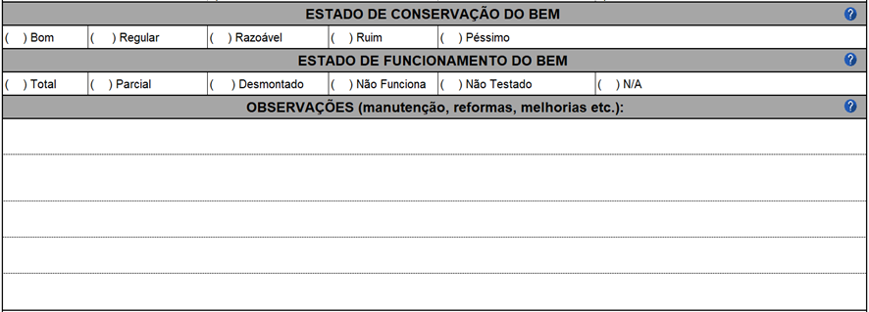

2.3 Preencher todos os campos relativos aos itens que compõem o bem
2.3.1 Deverão ser preenchidas somente as células que estiverem desbloqueadas (EM BRANCO). Dados inseridos em células bloqueadas (EM CINZA) não serão contabilizados no momento da avaliação.

É possível exibir um comentário orientativo para cada um dos campos a serem preenchidos, apenas clicando na célula, como é visto na Figura 3:
Comentários

Figura 3 – Comentários Orientativos
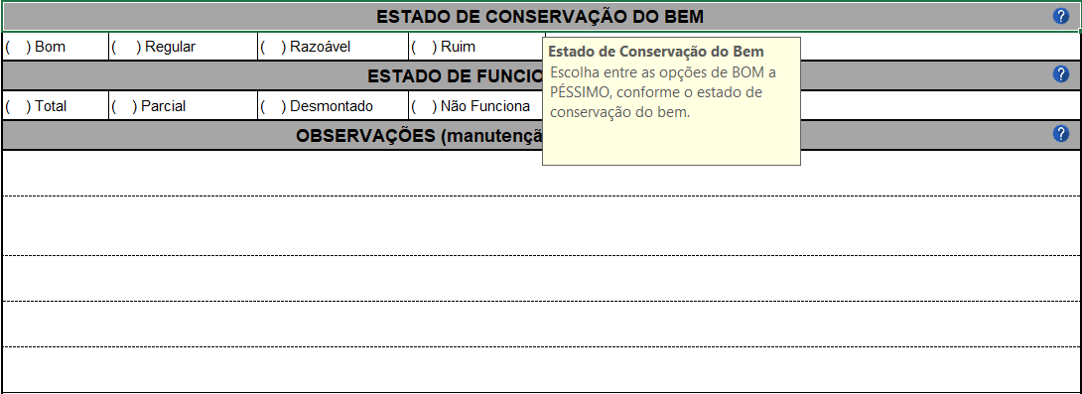

Estado de Conservação
Escolha entre as opções de BOM a PÉSSIMO, conforme o estado de conservação do bem.

Estado de Funcionamento
Escolha entre as opções de TOTAL a N/A (Não se Aplica), conforme o estado de funcionamento do bem.

Figura 4 – Instrução para os campos “Estado de Conservação do Bem” e “Estado de Funcionamento do Bem”
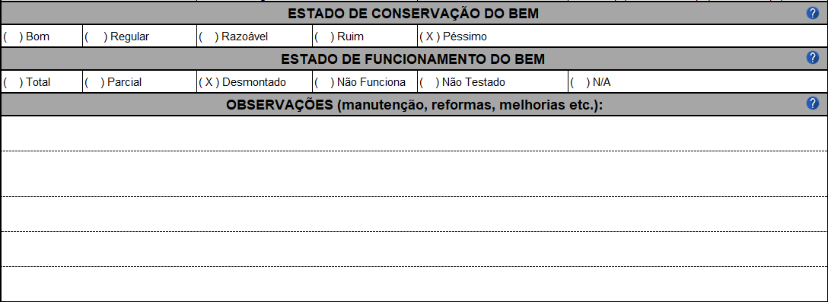

Observações
Utilize o campo “Observações” para informar quanto manutenção, reformas, melhorias e outros comentários que o inspetor julgar necessários.

Informações Adicionais
Espaço destinado para o inspetor inserir outros dados/informações pertinentes.
(Ex.: quanto à inexistência, falta de teste ou condições gerais do componente).

Figura 5 – Instrução para os campos “Observações” e “Informações Adicionais”
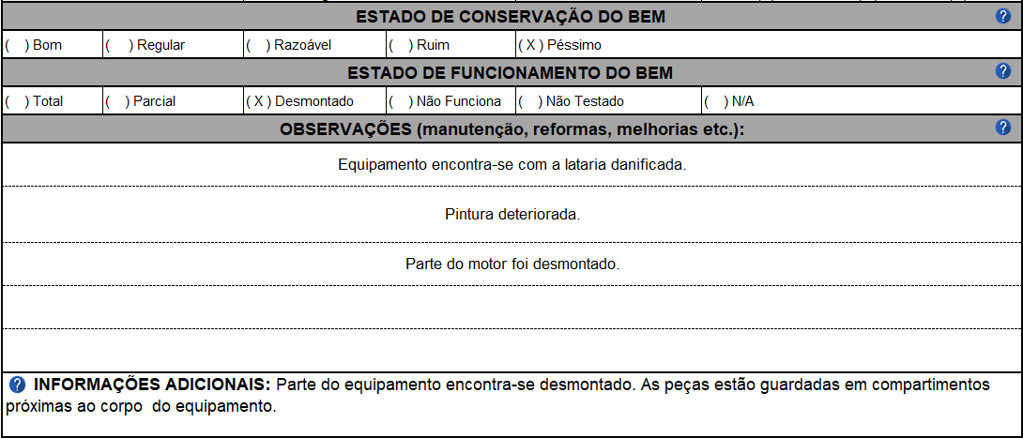

2.4 Assinaturas e Datas

Assinaturas
Devem, obrigatoriamente, ser preenchidos TODOS os campos referentes a Data e Assinaturas ao final do preenchimento da Ficha de Inspeção.
Devem assinar a ficha todas as pessoas que participaram da inspeção.

Datas

Figura 6 – “Assinaturas e Datas”

